표지


프로그램 화면 정의서

프로젝트 명 | 하림그룹 HRIS 구축
모듈명 | 급여관리
작업명
작성자 소속 | 이수시스템
작성자 성명
문서번호
버전 | V 1.0
작성 일자 | 2025.04.21

미지급연차충당부채
기준년도
코스트센터코드/명
 |  |  |  |  |  | [ 화면설계 ]
프 로 그 램 설 계 서 |  |  |  | 프로젝트명 | 하림그룹 HRIS 구축 |  |  |  |  |  |  |  |  |  |  |  |  |  |  |  |  |  |  |  |  |  |  |  |  |  |  |  |  |  |  |  | * 필수입력항목
 |  |  |  | 모듈명 | 급여관리
업무명 | 전표관리 | 화면명 | 미지급연차충당부채 | 소스명
소속
작 성 자 | 피지훈 | 작성일 | 2025-04-21 | 프로그램ID
화면설명 | * 미지급연차충당부채 데이터를 생성 및 관리한다(전표연계)
결산일
기초자료생성
상세설명 | * 미지급연차충당부채 데이터를 생성 및 관리한다(전표연계) * 조회 조건 ○필수선택 : 기준년도 * 항목정의 - No. : 데이터 레코드 순번 * 이벤트 - 조회 : 급여일자 목록을 조회 한다. |  |  |  |  |  | ● 미지급연차충당부채
 |  |  |  |  |  |  | No | ☑ 삭제 | *기준년도 | *사번 | 성명 | 코스트센터코드 | 코스트센터 | 소속 | 입사일자 | 전입일자 | 퇴사일자 | 신규여부 | 결산일 | 연차기산일 | 통상임금 | 전기연차부채 잔액 | 근무연수 | 부여연차 | 통상임금*부여연차 | 사용개수 | 의무사용개수 | ⓐ(사용분/부여연차) | ⓑ(의무사용/부여연차) | ⓒ=MAX(ⓐ,ⓑ) |  | 신규입사자 | 입사년도 | 신규입사자 | 결산시점 | 비고
 |  |  |  |  |  |  |  |  |  |  |  |  |  |  |  |  |  |  |  |  |  |  |  |  | 부채 |  |  | 경험률 | 의무사용률 | 사용률 | 당기 회계반영 | 입사년발생연차 | 사용연차 | 차기부여연차 | 부여연차
 |  |  |  |  |  |  | 1 | ☑ | 2025 | 100001 | 김01 | G1410 | 인사팀 | 인사팀 | 2024-03-01 |  | 2024-12-31 | 신규 | 2024-12-31 | 2024-01-01 | 105,263 | 50,000 | 1 | 26 | 2,736,838 | 20 | 10 | 76.92% | 38.46% | 76.92% | 2,105,260 | 11 |  | 15 | 26
 |  |  |  |  |  |  | 2 | ☑ | 2025 | 100002 | 김02 | G1411 | 총무팀 | 생산팀 | 2024-03-01 |  | 2025-12-31 | 기존 | 2024-12-31 | 2023-08-03 | 111,643 | 50,000 | 2 | 15 | 1,674,645 | 10 | 7 | 66.67% | 46.67% | 66.67% | 1,116,430 | 0 |  | 0 | 0
 |  |  |  |  |  |  | 3 | ☑ | 2025 | 100003 | 김03 | G1412 | 생산팀 | 총무팀 | 2024-03-01 |  |  | 기존 | 2024-12-31 | 2022-01-01 | 150000 | 50,000 | 3 | 15 | 2,250,000 | 5 | 10 | 33.33% | 66.67% | 66.67% | 1,500,000 | 0 | 3 | 0 | -3
 |  |  |  |  |  |  |  |  |  | sabun/name | sabun/name | text | popup | text | YYYY-MM-DD | YYYY-MM-DD | YYYY-MM-DD | text | YYYY-MM-DD | YYYY-MM-DD | Number(,) | Number(,) | Number | Number | Number(,) | Number | Number | Number(5,2) || % | Number(5,2) || % | Number(5,2) || % | Number(,) | Number | Number | Number | Number | Text
 |  |  |  |  |  |  |  |  | BASE_YEAR | SABUN |  |  | CC_CD |  |  |  |  | IS_NEW | CLOSING_YMD | YEAR_YMD | ORDINARY_MON | CARRYOVER_MON | WORK_YEAR | CRE_DAYS | LEAVE_LIABILITY_MON | USED_DAYS | MANDATORY_DAYS | ACTUAL_USE_RATE | MANDATORY_USE_RATE | USE_RATE | FINAL_EVAL_MON | ENTRY_YEAR_CRE_DAYS | ENTRY_YEAR_USED_DAYS | NEXT_YEAR_CRE_DAYS | LEAVE_GRANTED_AT_CLOSING | NOTE

관련 Object | [테이블] - TCPN952 / 미지급연차충당부채 [공통코드] [Procedure)

TABLE 정의 (필요시 작성) | TCPN952 / 미지급연차충당부채
 | ENTER_CD | VARCHAR(10) | Y |  | 회사구분(TORG900)
 | BASE_YEAR | VARCHAR(4) | Y |  | 기준년도
 | SABUN | VARCHAR(20) | Y |  | 사번
 | CC_CD | VARCHAR(50) | N |  | 코스트센터코드(TORG109,MAP_CD=300)
 | IS_NEW | VARCHAR(10) | N |  | 신규여부
 | CLOSING_YMD | VARCHAR(8) | N |  | 결산일
 | YEAR_YMD | VARCHAR(8) | N |  | 연차기산일
 | ORDINARY_MON | NUMBER | N |  | 통상임금
 | CARRYOVER_MON | NUMBER | N |  | 전기연차부채잔액
 | WORK_YEAR | NUMBER | N |  | 근무(근속)연수
 | CRE_DAYS | NUMBER | N |  | 부여연차
 | LEAVE_LIABILITY_MON | NUMBER | N |  | 총상환금액부채(통상임금*부여연차)
 | USED_DAYS | NUMBER | N |  | 사용개수
 | MANDATORY_DAYS | NUMBER | N |  | 의무사용개수
 | ACTUAL_USE_RATE | NUMBER(5,2) | N |  | 실사용률(사용개수/부여연차)
 | MANDATORY_USE_RATE | NUMBER(5,2) | N |  | 의무사용률(의무사용/부여연차)
 | USE_RATE | NUMBER(5,2) | N |  | 사용률 (실사용률, 의무사용률)
 | FINAL_EVAL_MON | NUMBER | N |  | 당기 회계반영액
 | ENTRY_YEAR_CRE_DAYS | NUMBER | N |  | 입사년도 발생연차
 | ENTRY_YEAR_USED_DAYS | NUMBER | N |  | 입사년도 사용연차
 | NEXT_YEAR_CRE_DAYS | NUMBER | N |  | 신규입사자 차기부여연차
 | CRE_DAYS_AT_CLOSING | NUMBER | N |  | 결산시점 부여연차
 | NOTE | VARCHAR2(1000) | N |  | 비고
 | CHKDATE | DATE | N | SYSDATE | 최종수정시간
 | CHKID | VARCHAR2(13) | N |  | 최종수정자

컴포넌트샘플
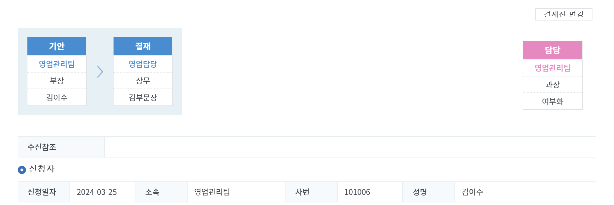

자료생성
•대상년도

Text

TEXT



엑셀 구현 컴포넌트

탭1 | 탭2 | 탭3 | 탭4

시트

No | 경조구분 | 가족관계 | 근속년수 |  | 금액 | 사용여부 | 비고
 |  |  | 이상 | 미만

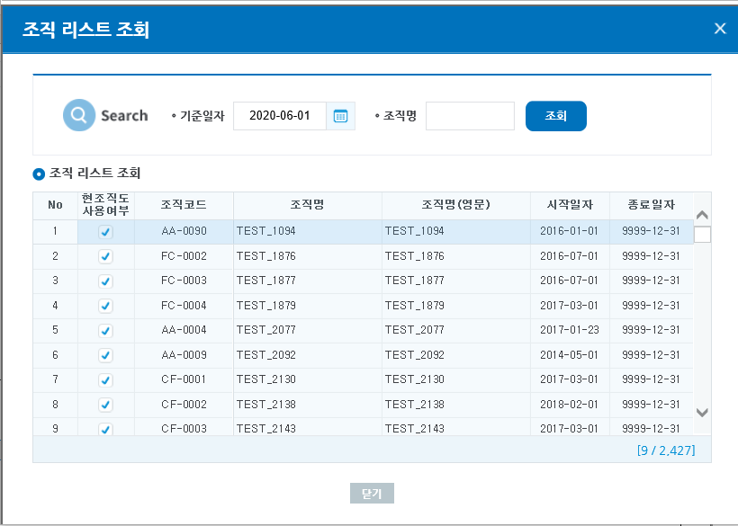

HTML

대상년월 |  |  | 대상년월
대상년월 |  |  | 대상년월
대상년월 |  |  | 대상년월
대상년월 |  |  | 대상년월
대상년월 |  |  | 대상년월

컴포넌트2
생성

기준일자

학자금구분

